2023_08_data
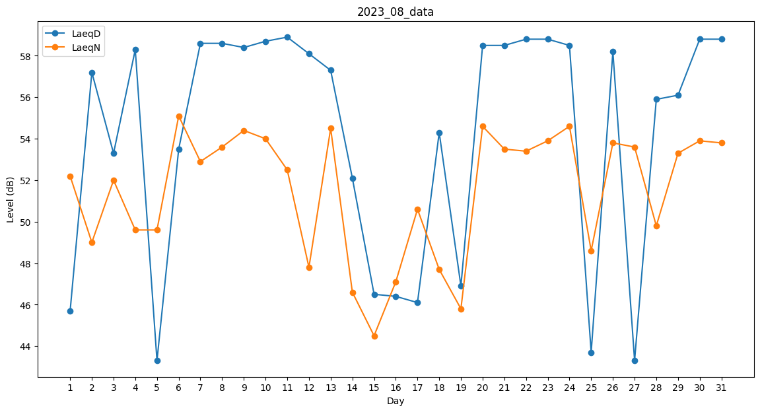
Day | LaeqD | LaeqN
1 | 45.7 | 52.2
2 | 57.2 | 49
3 | 53.3 | 52
4 | 58.3 | 49.6
5 | 43.3 | 49.6
6 | 53.5 | 55.1
7 | 58.6 | 52.9
8 | 58.6 | 53.6
9 | 58.4 | 54.4
10 | 58.7 | 54
11 | 58.9 | 52.5
12 | 58.1 | 47.8
13 | 57.3 | 54.5
14 | 52.1 | 46.6
15 | 46.5 | 44.5
16 | 46.4 | 47.1
17 | 46.1 | 50.6
18 | 54.3 | 47.7
19 | 46.9 | 45.8
20 | 58.5 | 54.6
21 | 58.5 | 53.5
22 | 58.8 | 53.4
23 | 58.8 | 53.9
24 | 58.5 | 54.6
25 | 43.7 | 48.6
26 | 58.2 | 53.8
27 | 43.3 | 53.6
28 | 55.9 | 49.8
29 | 56.1 | 53.3
30 | 58.8 | 53.9
31 | 58.8 | 53.8

